ケース （入出庫)
結合試験仕様書 |  | システムID | KS |  |  |  |  | 作成者 | 孫 | 更新者
 |  | システム名称 | 在庫管理システム |  |  |  |  | 作成日 | 2022-10-27 | 更新日

チェック内容
チェックポイント
 |  |  |  | 1 | 2 | 3 | 4
チェック条件 | 入出庫一覧画面 |  |  | ○ | ○ | ○

 | 閉じるボタン押下 |  |  | ○
 | 追加ボタン押下 |  |  |  | ○

確認内容 | 在庫情報一覧画面へ遷移すること。 |  |  | ○
 | 入出庫登録画面へ遷移し、下記項目が正常に表示できること |  |  |  | ○
 | 在庫ID
 | 在庫名称
 | 単位
 | 在庫数量

実施結果
実施者
検証日
確認者
確認日

ケース （入出庫登録画面)
結合試験仕様書 |  |  | システムID | KS |  |  | 作成者 | 趙 | 更新者
 |  |  | システム名称 | 在庫管理システム |  |  | 作成日 | 2022-10-27 | 更新日
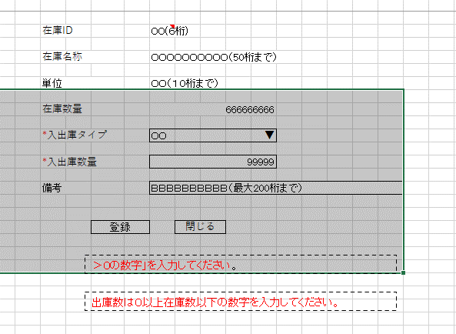
チェック内容
チェックポイント
 |  |  |  |  | 4 | 5
チェック条件 | 入出庫登録画面 |  |  |  | ○ | ○

 | 登録ボタン押下 |  |  |  | ○
 | 戻るボタン押下 |  |  |  |  | ○

確認内容 | 入出庫情報一覧画面 に遷移すること。（入力内容をDBに保存） |  |  |  | ○
 |  | 項目a確認 |  |  | ○
 |  |  |  |  | ○
 |  |  |  |  | ○
 |  |  |  |  | ○
 |  |  |  |  | ○

 | 入出庫情報一覧画面 に遷移すること。 |  |  |  |  | ○

実施結果 |  |  |  |  | ○
実施者 |  |  |  |  | 白
検証日 |  |  |  |  | 2022-10-28
確認者
確認日
 |  |  |  |  | bug

入出庫登録前の数量：600
該当画面で入庫100をすると、
数量を650としまった。
正しいは700です。

